用户主页
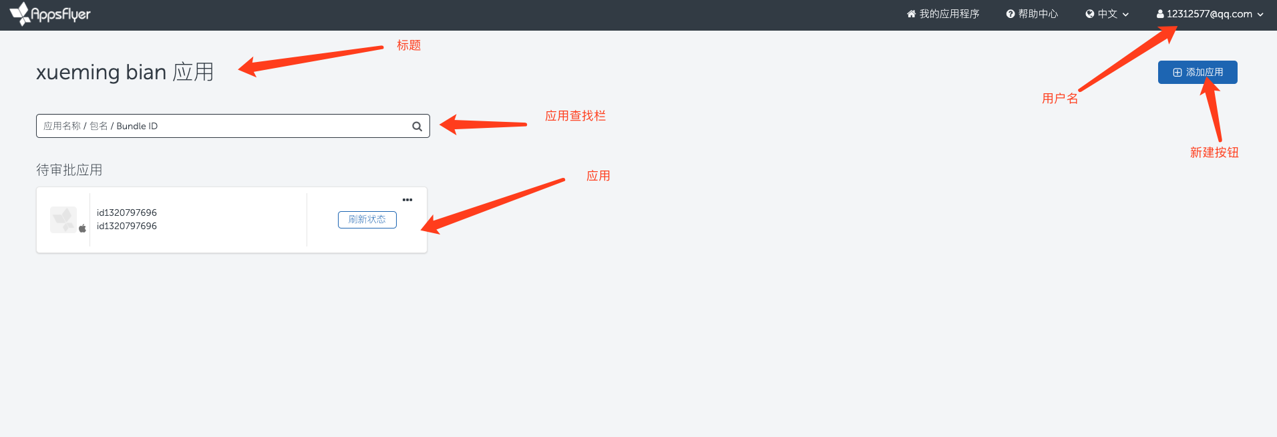

用户主页-创建应用(弹窗)
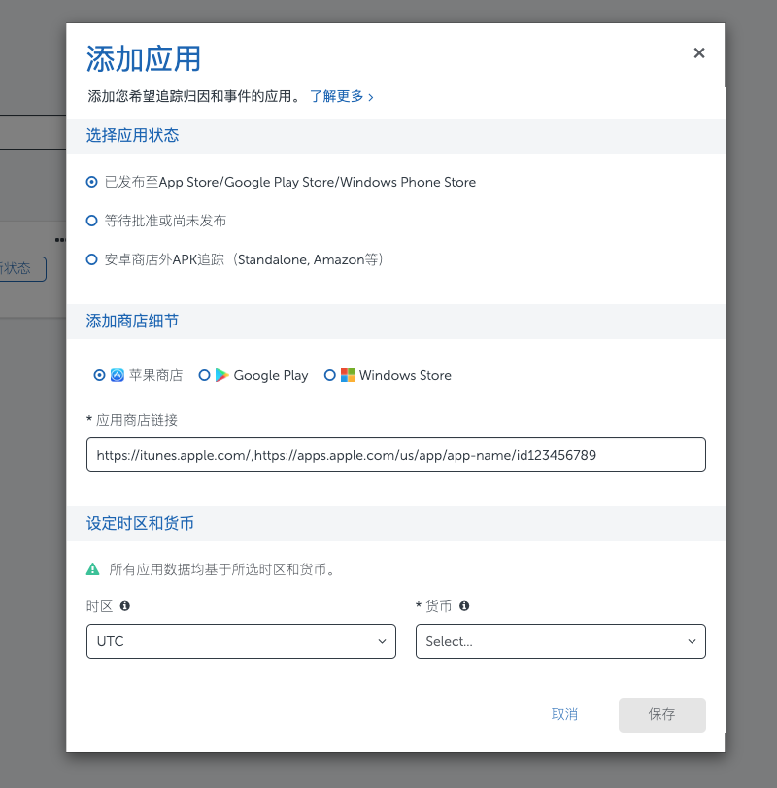

项目主页-TopBar(顶部菜单)
1
2
3
4
5
6
7
8

1 | <标题> | 暂无
 | <功能>
2 |  | <功能项>
3 |  | <弹出菜单> | 不是所有功能项都会有弹出菜单

4 | <账号名> | 显示账号名，点击弹出菜单
5 | <弹出菜单>
5 |  | <个人中心> | 打开账号设置界面
6 |  | <修改密码>
7 |  | <退出>

项目主页-公共弹出界面
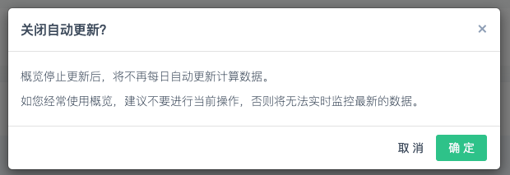
新建组件

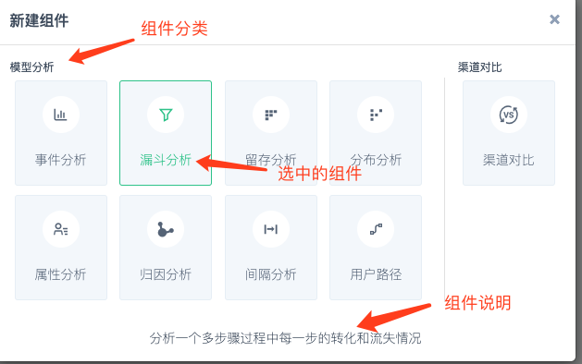

分享设置

 | <选择成员> | 需要填写共享用户名

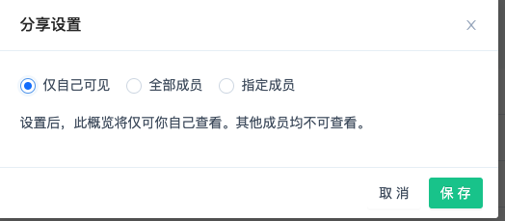

组件保存【概览跳转】

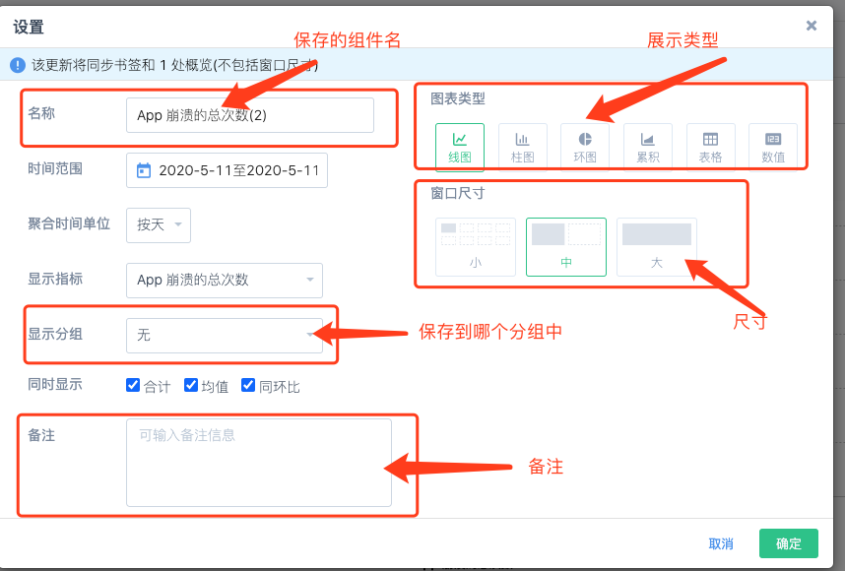
 | <保存的组件名> | 【概览】中组件显示的名子
 | <展示的类型> | 每种组件可以使用的类型不同。目前有，
 | <尺寸> | 每种组件可以使用的类型不同。目前有，满屏、大、中、小
 | <显示分组> | 组件保存到哪个分组中，默认为跳转的分组，如果有的分组不能保存下拉列表里的内容要变灰
 | <备注> | 【概览】中组件显示的描述

时间选择界面

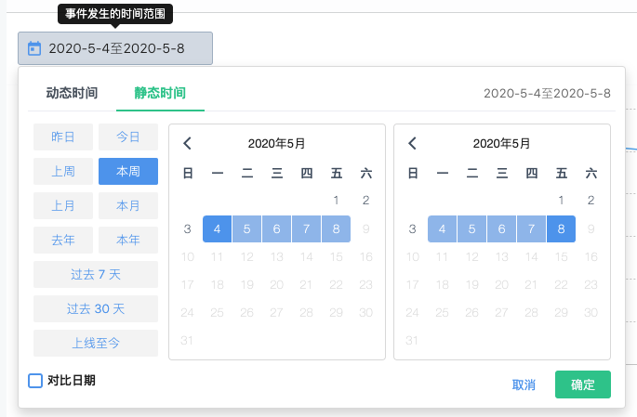

新建描述-【概览】使用的组件

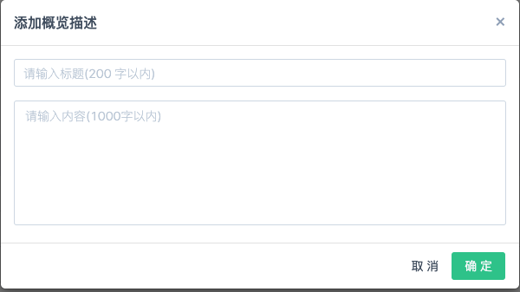

关闭自动更新

项目主页-概览
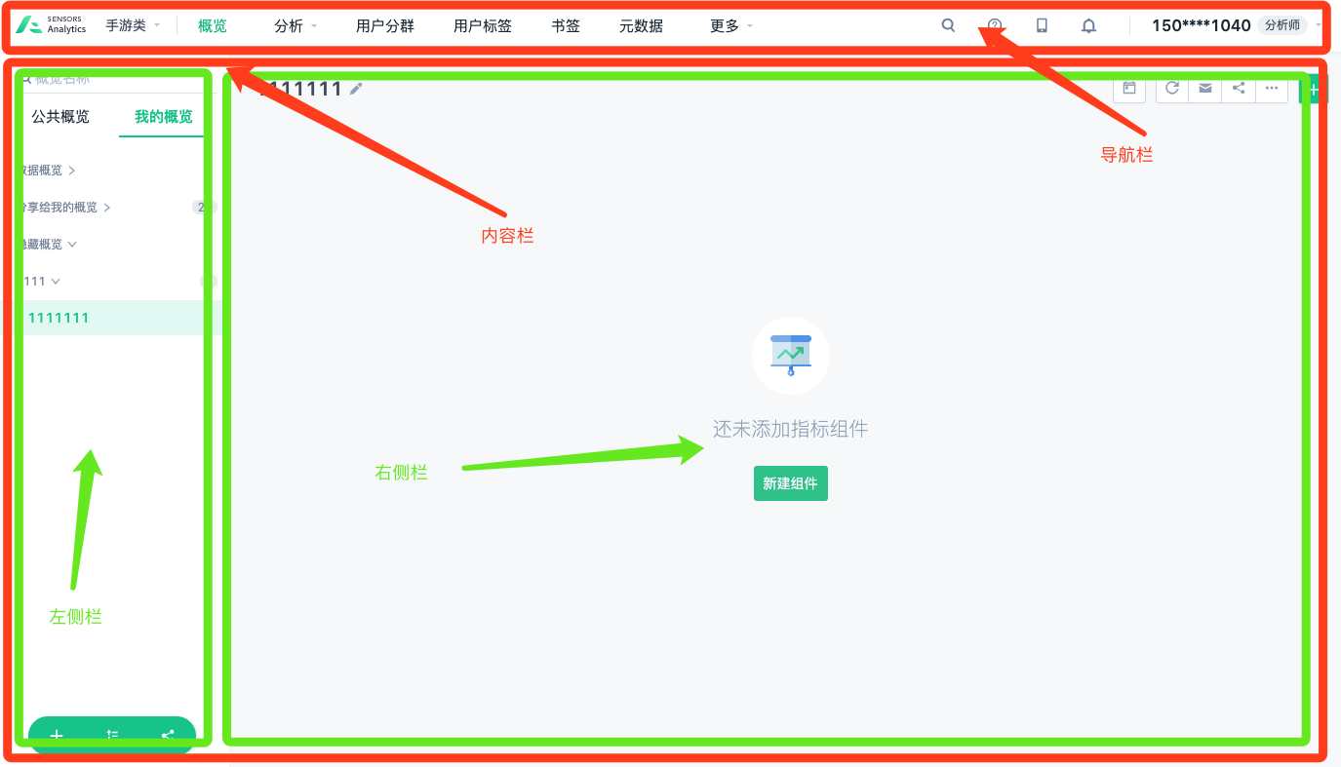

<导航栏> | 主功能导航栏
<内容栏> | 包括左侧栏和右侧栏，有些功能会隐藏掉左右两栏，在内容栏里显示。
<左侧栏> | 显示系统和自定义概览和分组
<右侧栏> | 根据左侧选择的不同项进行内容展示

项目主页-概览-左侧栏
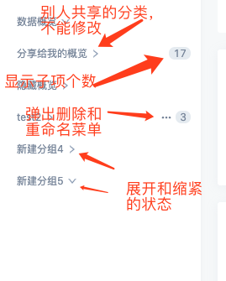
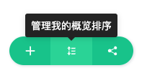
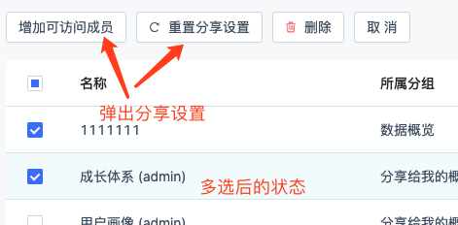
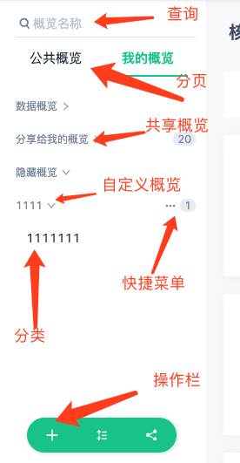
 |  |  |  |  | 【概览】 | 包含多个分组的容器。
 |  |  |  |  | 【分组】 | 由一个或多个组个构成的一个显示节点。选择对应分组，右侧栏将会显示对应的组件内容

 |  |  |  |  | <操作栏> | 以标图形式展示，点击后弹出对应浮动框。获得交点有展示效果和Tips，

 |  |  |  |  |  | <新建> | 创建概览或分组
 |  |  |  |  |  | <排序> | 调整概览或分组的显示顺序
 |  |  |  |  |  | <管理> | 对分组进行如下操作：新建、删除、调整、是否显示和对应顺序以及查看权限

 |  |  |  |  | <查询> | 根据输入会实时过滤概览和分组

 |  |  |  |  | <分页> | 由【公共概览】和【我的概览】组成的一个SHEET页
 |  |  |  |  | <公共概览> | 平台提供的系统级别的概览和分组配置
 |  |  |  |  | <我的概览> | 自定义二级结构（一个概览包括多个分类组），概览可以展开和伸缩。每个项目都有别人共享的分组，私有概览和分组会被保存。

【新建】 | 确认后，会显示到左侧栏 |  | 【排序】 | 确认后，会更改左侧栏的显示 |  |  |  | 【管理】-使用【内容栏】来展示
 |  |  | 【重命句】【删除】只可操作自己创建的
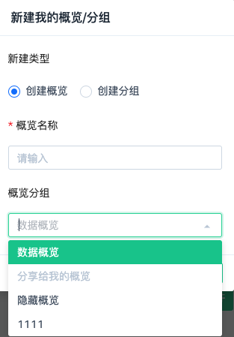
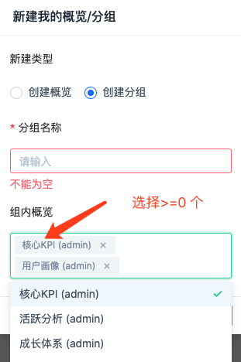
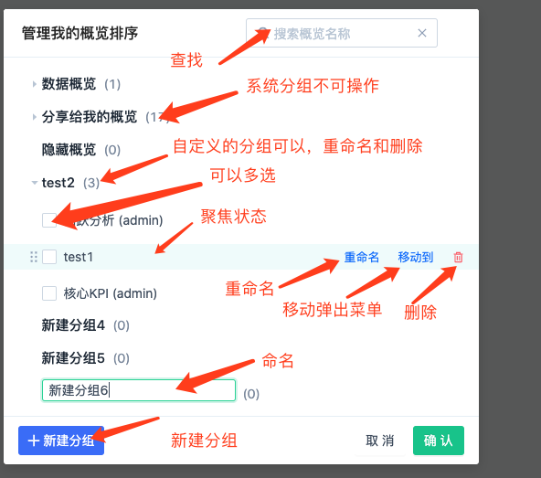

 |  |  |  |  | 移动到弹出【所有分组】不可操作系统分组

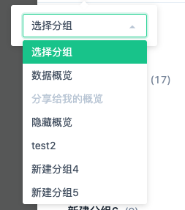

 |  |  |  |  |  |  |  | <分享弹出菜单>（只有自建的分组可以分享） | 【删除弹出菜单】（只有自建的分组可以删除） | 【编辑弹出菜单】-修改句称和概览（只有自建的分组可以编辑）
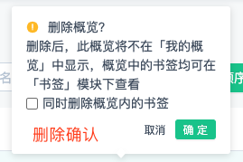
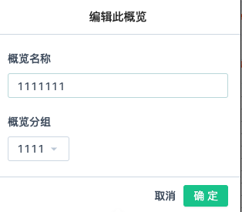

<列表> |  | <操作栏及tips> |  |  |  |  |  | <多选后的状态>

项目主页-概览-右侧栏
已经存在组件后 | 没有组件时- 点击【新建组件】按钮弹出【新建组件】弹出界面

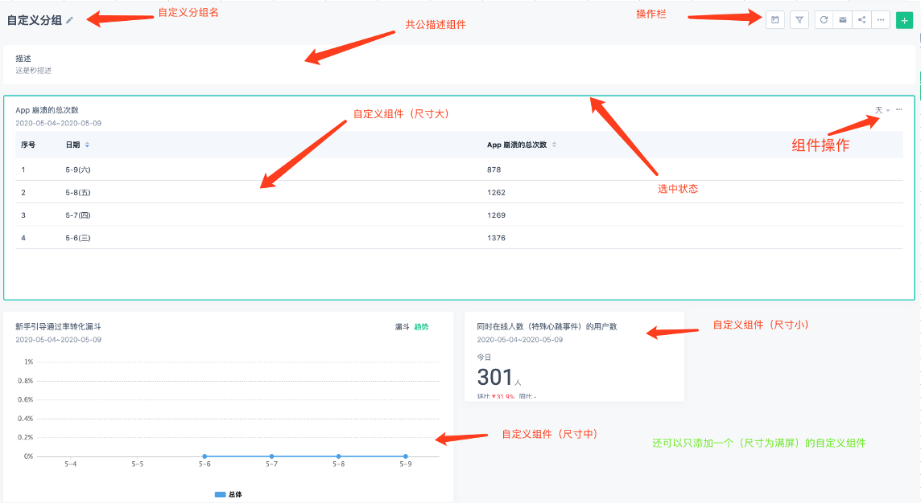


 | <自定义分组名> |  | 可以直接修改分组名

 | <操作栏> | 分三类-条件类、操作类、增加组件
 | (条件类) | <时间范围> | 点击后变成左侧可输入的【时间条】 修改后影响所有组件，创建时将条件代入组件中
 |  | <晒选条件> | 修改后影响所有组件，创建时将条件代入组件中
 | (操作类) | <刷新>
 |  | <邮件发送设置>
 |  | <共享设置> | 弹出【分享设置】界面
 |  | <更多>
 |  |  | <复制> | 暂时不做
 |  |  | <删除> | 删除当前分组
 | (增加组件) | <新建组件> | 弹出【新建组件】界面
 |  | <新建描述> | 弹出【新建描述】，在最后位置插入描述组件

 | <公共描述组件> | 每次在最后创建，一行只能放一个。

 | <尺寸>
 |  | <满屏>（唯一） | 右侧栏只不能在增加除【描述组件】之外的其它组件，并且对应的新建功能不可用
 |  | <大> | 右侧栏的一行显示一个，可以放置无数个大、中、小尺寸的组件
 |  | <中> | 右侧栏的一行显示两个，可以放置无数个大、中、小尺寸的组件
 |  | <小> | 右侧栏的一行显示四个，可以放置无数个大、中、小尺寸的组件

 | <组件操作> | 显示几个常用的，和一些不常用的
 | <常用操作> | 每种组件不相同，需要情况组件类型来显示
 | <…> | 弹出下拉操作
 |  | <大> | 改变尺寸（有选中状态），不同类型组件有限制
 |  | <中> | 改变尺寸（有选中状态），不同类型组件有限制
 |  | <小> | 改变尺寸（有选中状态），不同类型组件有限制
 |  | <设置> | 转到对应的【组件编辑】界面
 |  | <删除> | 删除当前组件

项目主页-分析-顶部菜单及右侧栏
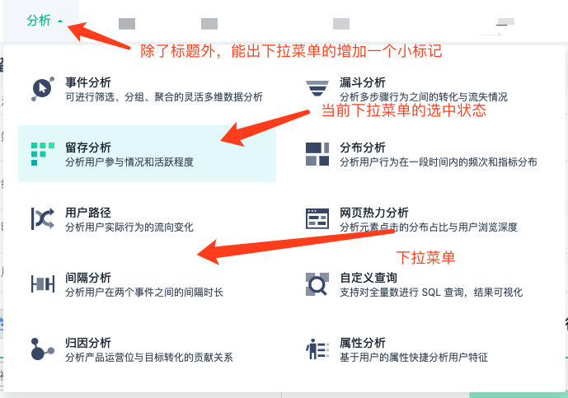
顶部菜单 |  |  | <下拉菜单> | 下拉菜单的一项由 图标、句称和描述 组成
 |  |  |  | <事件查询> | 可以查询到符合条件的入库的元事件数据。

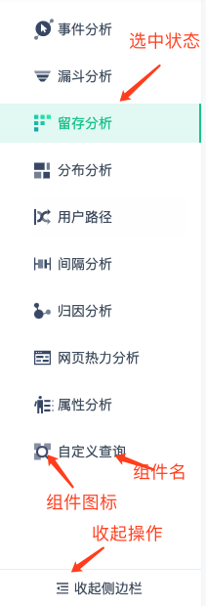
右侧栏
 |  |  |  |  |  | 收起后的右侧栏
 | <收起操作> | 点击后隐藏所有文字，并变小。

